modul happy hour
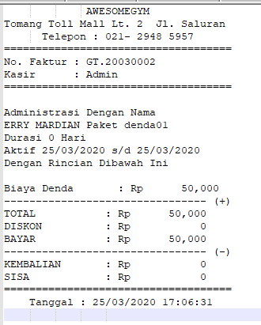
master paket

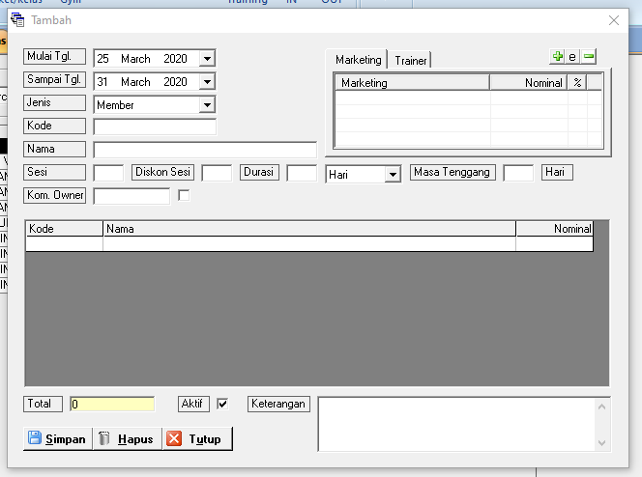

-> tambahkan cek list happy our, jika di cek list maka jam yang berlaku cek in adalah jam setingan cek in di tripod (rfid/finger) (ini berlaku untuk semua paket visit/member/personal trainer)
lalu jika tidak di cek list maka yang berlaku adalah normal dan untuk jenis tambahkan happy hour
-> tambahkan kolom cek in (misal 11:00PM) di bawah jam ini member ga bisa cek in card/finger , lalutambahkan batas jam cek in (misal 14:00 PM) lewat jam toleransi maka member tidak akan bisa cek in
-> tambahan kolom cek out (misal 18:00 PM) dan tambahakan toleransi jam cek out misal (18:30 PM) jika
lewat dari jam batas toleransi member tidak bisa cek out. bisa cek out setelah di bayarkan denda (denda nanti buat komponen paket untuk khusus denda)
dan saat cetak struk nanti baiaynya tertera denda nya (jika ada denda karena telat cek out maka akan ada muncul laporan dendanya di laporan)
-> buat laporan happy hour ada di sheet happy hour

